2021_02_data
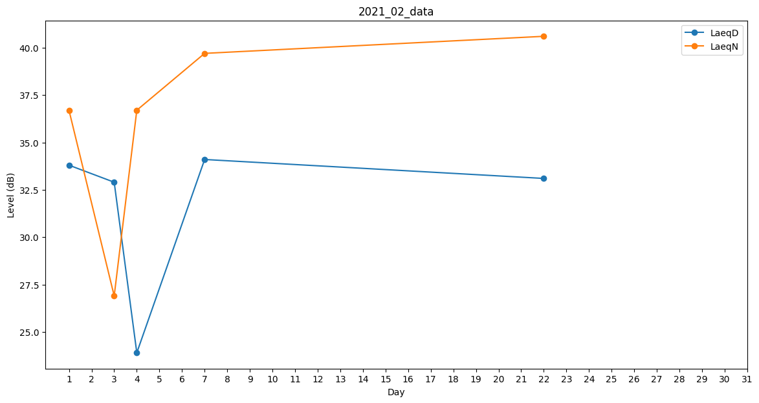
Day | LaeqD | LaeqN
1 | 33.8 | 36.7
2 | 39.9 | 0
3 | 32.9 | 26.9
4 | 23.9 | 36.7
5 | 0 | 32.3
6 | 0 | 0
7 | 34.1 | 39.7
8 | 0 | 0
9 | 0 | 0
10 | 0 | 0
11 | 0 | 0
12 | 0 | 0
13 | 0 | 34.6
14 | 0 | 0
15 | 0 | 0
16 | 0 | 0
17 | 42 | 0
18 | 0 | 0
19 | 36.9 | 0
20 | 38.8 | 0
21 | 43 | 0
22 | 33.1 | 40.6
23 | 0 | 0
24 | 0 | 32.1
25 | 0 | 0
26 | 0 | 26.9
27 | 0 | 30.8
28 | 23.9 | 0

